상품제안서
[디아망떼]유럽산 크리스탈 로망스 와인잔 2P (450ml) | 상품코드: S43335

 |  |  |  |  |  |  | 02-713-8555 | www.synergygift.co.kr
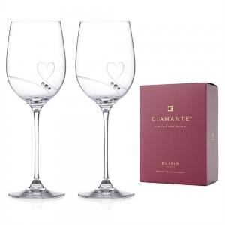

【상세/제작정보】 | 와인의 색과 향을 가장 아름답게 담아내는 디아망떼 크리스탈 와인잔.<br>영국·슬로바키아에서 제작된 프리미엄 무연 크리스탈로, 탁월한 투명도와 고급스러운 곡선미를 자랑합니다.

【인쇄/포장옵션】 | 기타 / 종이케이스+쇼핑백

【공급단가】 | 수량 | 10~ | 50~ | 100~ | 300~ | 500~
*VAT별도 | 로망스 와인잔 2P (450ml) | 54,610원 | 53,300원 | 51,110원 | 49,800원 | 48,490원

【상품 URL】 | https://www.synergygift.co.kr:443/src/goods_detail.php?gdno=43335

